איור 5 - מקור תאריך ונק ציון
כתוצאה מהירידה המשמעותית בהיקף ובשיעור שיקים ללא כיסוי במשק, ירד גם מספר המוגבלים "הבנקאיים" באופן משמעותי לאורך כל התקופה ועד היום
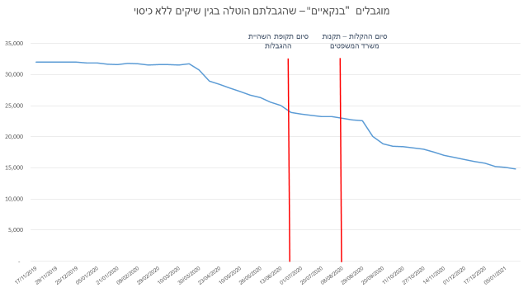
תאריך | מוגבל בנקאי
17/11/2019 | 32,028
24/11/2019 | 32,012
29/11/2019 | 32,043
איור 5 מוגבלים "בנקאיים" שהגבלתם הוטלה בגין שיקים ללא כיסוי, נובמבר 2019 עד 2020
06/12/2019 | 32,010
20/12/2019 | 32,027
28/12/2019 | 31,876
05/01/2020 | 31,878
13/01/2020 | 31,680
21/01/2020 | 31,623
31/01/2020 | 31,800
09/02/2020 | 31,734
18/02/2020 | 31,548
29/02/2020 | 31,617
09/03/2020 | 31,602
10/03/2020 | 31,520
19/03/2020 | 31,718
30/03/2020 | 30,750
13/04/2020 | 28,996
23/04/2020 | 28,408
02/05/2020 | 27,824
10/05/2020 | 27,320
18/05/2020 | 26,718
26/05/2020 | 26,301
04/06/2020 | 25,578
13/06/2020 | 25,042
23/06/2020 | 23,922
01/07/2020 | 23,631
11/07/2020 | 23,448
20/07/2020 | 23,261
28/07/2020 | 23,229
08/08/2020 | 22,982
18/08/2020 | 22,709
29/08/2020 | 22,564
08/09/2020 | 20,105
20/09/2020 | 18,856
01/10/2020 | 18,506
11/10/2020 | 18,395
21/10/2020 | 18,203
27/10/2020 | 18,022
04/11/2020 | 17,578
14/11/2020 | 17,052
23/11/2020 | 16,686
01/12/2020 | 16,363
09/12/2020 | 16,028
17/12/2020 | 15,798
29/12/2020 | 15,248
05/01/2021 | 15,085
12/01/2021 | 14,811

